様式1 参加申込8.1７
 |  | 様式１

令和6年度第１０３回全国高等学校サッカー選手権大会宮崎県大会
参加申込書

学校名：

上記大会に 参加する 参加しない （どちらかに○をして下さい）

令和６年 月 日 校長 印

下記の通り、監督会ならびに抽選会を行います。予備調査を行いますので、必要事項を記入の上、８月１５日（木）までにmk-soccer@miyazaki-c.ed.jpにPDFデータで送信してください。＊校長印のないものは不可

記

１ 日時 令和６年８月２４日（土）
受付 ９：３０ 監督会議 １０：００
組合せ抽選会 １１：００

２ 会場 新富町文化会館 〒889-1403 宮崎県児湯郡新富町大字上富田6367-1
３ 参加者 チーム代表者（監督または部長）、及びキャプテン
４ 大会参加料 大会参加料の10.000円を抽選会までに下記口座に振り込みをお願いします。
 | 宮崎銀行 東宮崎支店（080） 普通84784
 | 一般社団法人宮崎県サッカー協会2種委員会 委員長 德峰 敬祐
①監督会に ・参加できる ・参加できない ・検討中
②旅費は学校(チーム)が ・負担する ・負担しない
③ご意見・ご要望等ありましたらお願いします。

問い合わせ先
宮崎県高等学校体育連盟
サッカー競技専門委員長 増田 浩樹
五ヶ瀬中等教育高等学校内 TEL 0982-82-1255

様式4 メンバー表（3部提出）
学校名： |  |  | 0 |  |  |  |  | 様式４ | 3部提出
令和６年度 第103回全国高等学校サッカー選手権大会 宮崎県大会 |  |  |  |  |  |  | マッチ№【 】
メンバー表 |  | キャプテンのNo.に○を付けてください。 | 試合日： |  |  | 対戦相手：
背番号 | 位置 | 氏 名 |  | 学年 | フリガナ | 先発（○） | ベンチ（△） | 登録外(×)
1 | 0 | 0 |  | 0
2 | 0 | 0 |  | 0
3 | 0 | 0 |  | 0
4 | 0 | 0 |  | 0
5 | 0 | 0 |  | 0
6 | 0 | 0 |  | 0
7 | 0 | 0 |  | 0
8 | 0 | 0 |  | 0
9 | 0 | 0 |  | 0
10 | 0 | 0 |  | 0
11 | 0 | 0 |  | 0
12 | 0 | 0 |  | 0
13 | 0 | 0 |  | 0
14 | 0 | 0 |  | 0
15 | 0 | 0 |  | 0
16 | 0 | 0 |  | 0
17 | 0 | 0 |  | 0
18 | 0 | 0 |  | 0
19 | 0 | 0 |  | 0
20 | 0 | 0 |  | 0
21 | 0 | 0 |  | 0
22 | 0 | 0 |  | 0
23 | 0 | 0 |  | 0
24 | 0 | 0 |  | 0
25 | 0 | 0 |  | 0
ベンチ入りスタッフは右枠に○（6人まで） |  |  |  | ベンチ入り記録員（1人まで）
監督（責任者） |  | 0 |  | ユニフォーム |  | シャツ | ショーツ | ソックス
部長 |  | 0 |  | FP | 正 | 0 | 0 | 0
コーチ |  | 0 |  |  | 副 | 0 | 0 | 0
コーチ |  | 0 |  | GK | 正 | 0 | 0 | 0
コーチ |  | 0 |  |  | 副 | 0 | 0 | 0
コーチ |  | 0 |  | ※記録担当の生徒へ ３部提出、チェックをして①返却②相手チーム③本部
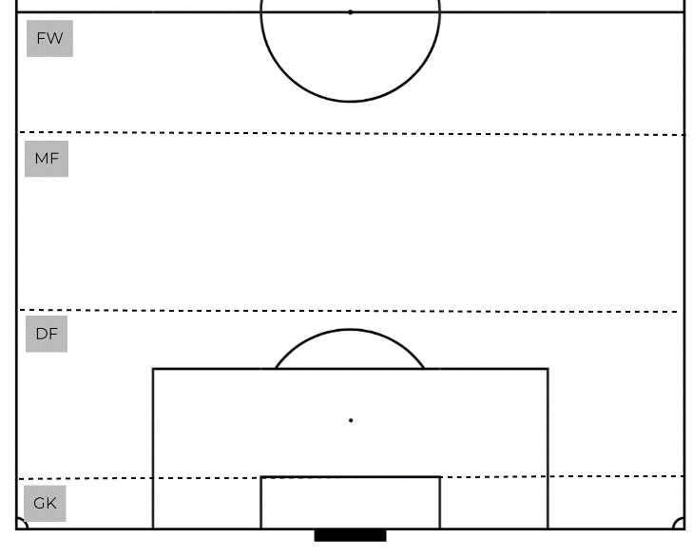
 |  |  |  |  | 先発配置
 |  |  |  |  | 背番号を記載すること。
 |  |  |  |  | ※公式記録の正確な記入のため

 |  |  |  |  |  | 監督署名

